Matriz de Escenarios de Prueba
Matriz de Escenarios de Prueba

ID CASO DE USO | CASO DE PRUEBA | CARACTERÍSTICAS RELEVANTES | VALORES A CONSIDERAR | COMPONENTE AFECTADO | ENTRADA | SALIDA | COMENTARIOS
US001-1 | Sincronizacion de facturas de un dia con actualizacion de UUID | Se sincroniza la informacion de un dia a ERP, dentro de las transacciones solo se coloca el uuid de transacciones que tienen solo un unico UUID para toda la transaccion de lo contrario coloca Default. | 1.- Realizar el pase de la informacion a TP mediante el script D:\GER\Documentacion\Mantenimientos\ER01_AR_Creación de Transacciones\29022024 #162824\Script\Oracle\Utilities\IMPORT_TRANSACTION_TP 2.-Asegurarse que se tiene la configuracion actual de prod meidante el script D:\GER\Documentacion\Mantenimientos\ER01_AR_Creación de Transacciones\29022024 #162824\Script\Oracle\Utilities\CONF_PROD_TO_TEST | InvoicesEnt InvoicesBiz | Ejecucion a partir de boton en pantalla apex: https://172.16.107.47:8181/ords/f?p=134:70

US001-1
Ejecucion a partir de boton en pantalla apex: https://172.16.107.47:8181/ords/f?p=134:70 En la pantalla: “Login In” >Ingresar con el usuario y contraseña >Dar Click en Boton Ejecutar Servicio Factura ER | 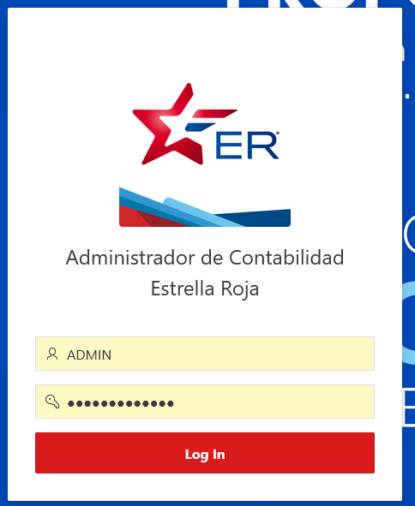
Revion de factura Creadas en ERP: https://egte-test.fa.us2.oraclecloud.com Nos pide logearnos iniciamos sesion. En la siguiente pantalla. > damos click en icono de menu. En la siguiente pantalla. >Damos Click en Receibables->Biling | 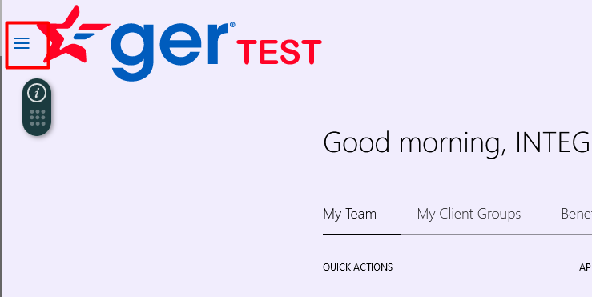 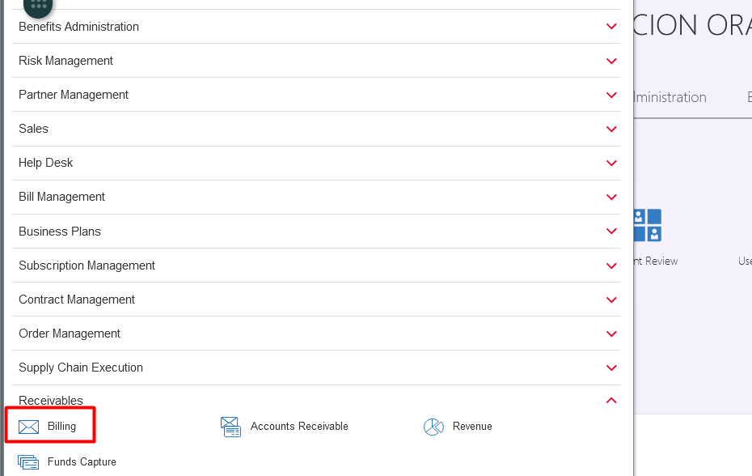 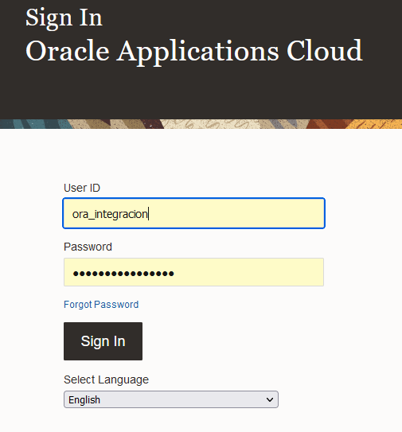
En la siguiente pantalla. > damos click en icono de Lupa. En la siguiente pantalla. >Damos Ingresamos el parametro por el que deseemos buscar "Transaction Number" o "Transaction Date" y dar Click en boton Search. | 